Notice d'instruction
Autodiagnostic selon les Exigences essentielles directive 93/42/CE

Manuel d'emploi
OBJECTIF: Cet outil permet aux différents utilisateurs et en particulier les responsables de la qualité d'un organisme d'évaluer la conformité de l'appareil médical selon les exigences essentielles de la directive 93/42/CE. (Cet outil n'est pas un outil de certifications.) PRESENTATION DES ELEMENTS: D’une façon générale, de nombreux boutons d’action et un sommaire dynamique permettent de se rendre directement aux résultats qui intéressent ou par exemple de réinitialiser la grille. La grille se présente sous format Excel constitué de plusieurs onglets : - Le Questionnaire à remplir : 1. Chaque chapitre est en un onglet indépendant 2. Il existe des commentaires des critères pour expliquer plus détaillé permettant les utilisateurs de mettre plus rapidement en situations réelles. - Les résultats de l'autodiagnostic : Taux de CONFORMITÉ sous forme radar - La vision globale des résultats 1. Tous les résultats sont réunis sur ce onglet avec une cartographie globale 2. Merci d'évaluer notre outil d'autodiagnostic

Échelles d'évaluation utilisées paramétrables
Niveaux de VÉRACITÉ |  | Choix de VÉRACITÉ | Niveaux de CONFORMITÉ | Explicites des niveaux de CONFORMITÉ
Niveau 1 : L'exigence essentielle n'est pas respectée ou alors de manière très aléatoire. |  | Faux | Insuffisant | Conformité de niveau 1 : Il est nécessaire de se formaliser à cette exigence
Niveau 2 : L'exigence essentielle est parfois respectée mais de manière informelle. |  | Plutôt Faux | Informel | Conformité de niveau 2 : Il est nécessaire de prendre en compte cette exigence et de corriger les non conformités
Niveau 3 : L'exigence essentielle est respectée de manière assez convaincante. |  | Plutôt Vrai | Convaincant | Conformité de niveau 3 : Il est nécessaire d'améliorer
Niveau 4 : L'exigence essentielle est totalement respectée |  | Vrai | Conforme | Conformité de niveau 4 : BRAVO ! Maintenez le cap
Si l'exigence est non applicable à votre dispositif médical |  | Non Applicable

Notice d'utilisation de l'outil d'autodiagnostic relatif aux exigences essentielles: |  | Cet outil d'autodiagnostic permet de définir les exigences essentielles et de cibler les axes d'améliorations relatives à ces exigences |  | Axes d'amélioration

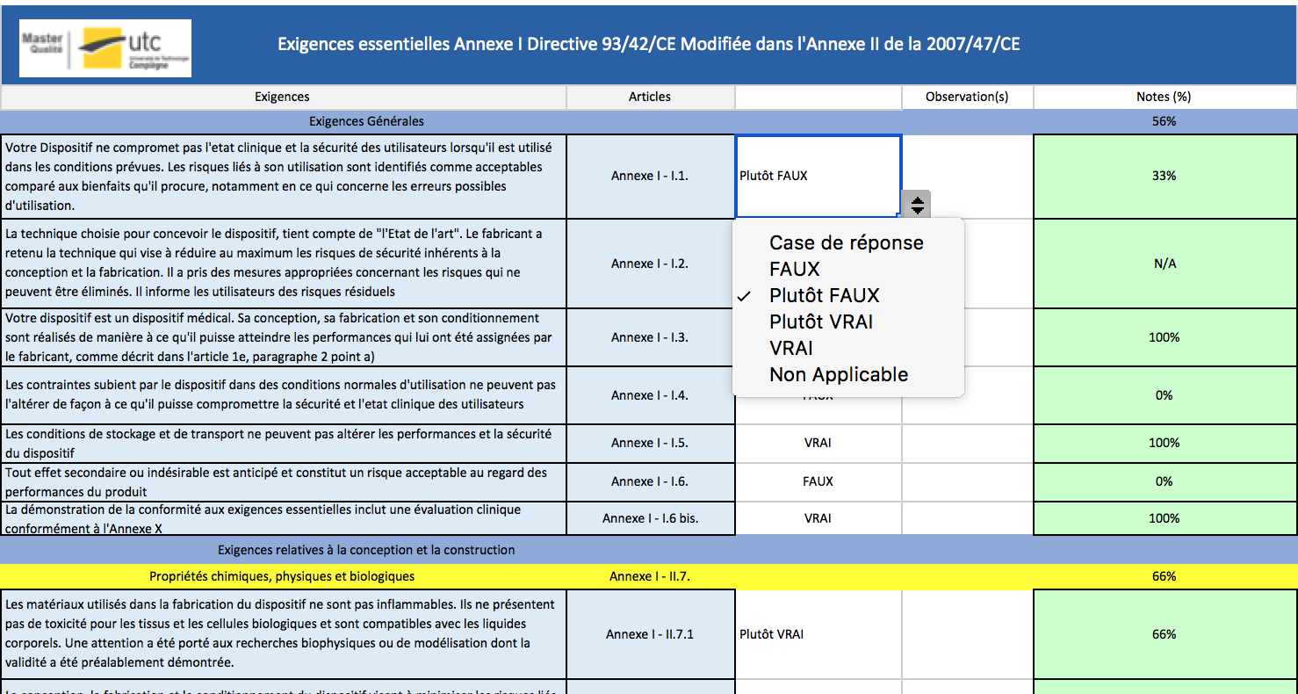
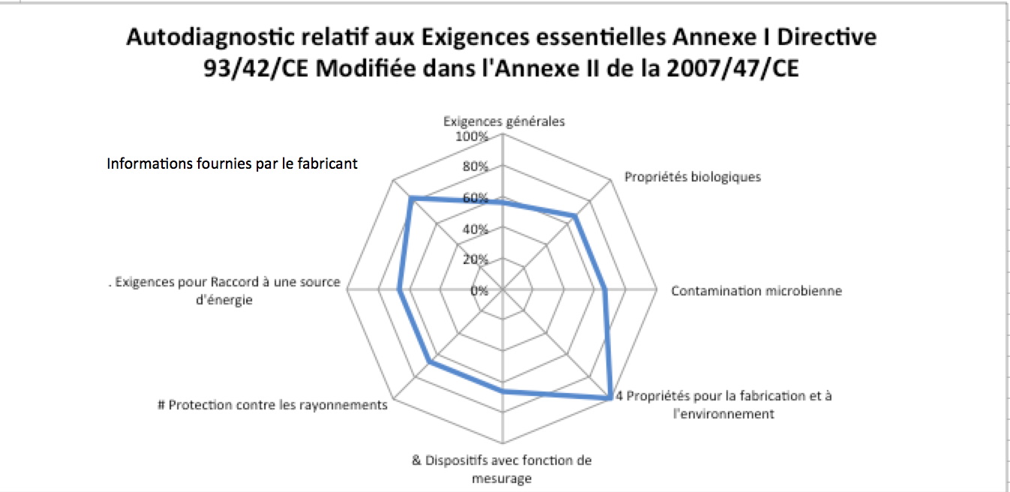
 | Chaque case de réponse est assortie d'un menu déroulant permettant la sélection de la réponse adéquate

 | A chaque réponse sélectionnée, une note est attribuée automatiquement

Les résultats de l'autodiagnostic est alors présenté sous la forme d'un graphique radar permettant de cibler l'axe ou les axes d'amélioration | Seule la case d'observation peut être rempliede façon manuelle

Résultat de l'autodiagnostic
 | Exigences générales; Propriétés biologiques; Contamination microbienne; Propriétés pour la fabrication et à l'environnement; Dispositifs avec fonction de mesurage; Protection contre les rayonnements; Exigences pour Raccord à une source d'énergie

Taux de conformité aux exigences essentielles

Autodiagnostic relatif aux Exigences essentielles Annexe I Directive 93/42/CE Modifiée dans l'Annexe II de la 2007/47/CE
 | Exigences essentielles Annexe I Directive 93/42/CE Modifiée dans l'Annexe II de la 2007/47/CE
Exigences générales | 0%
 Propriétés biologiques | 0%
 Contamination microbienne | 0%
4 Propriétés pour la fabrication et à l'environnement | 0%
& Dispositifs avec fonction de mesurage | 0%
# Protection contre les rayonnements | 0%
. Exigences pour Raccord à une source d'énergie | 0%
 | 0%

Informations fournies par le fabricant

Plan D'action

